手順
データベース追加

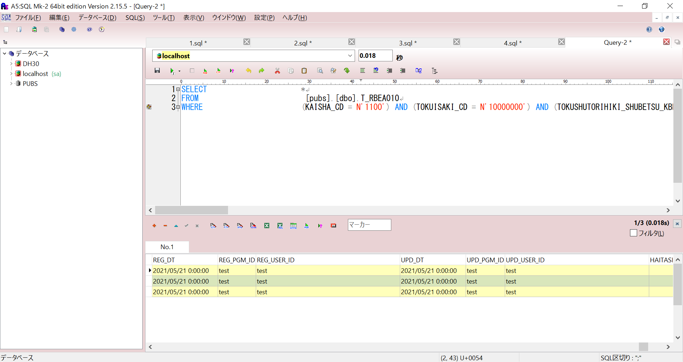

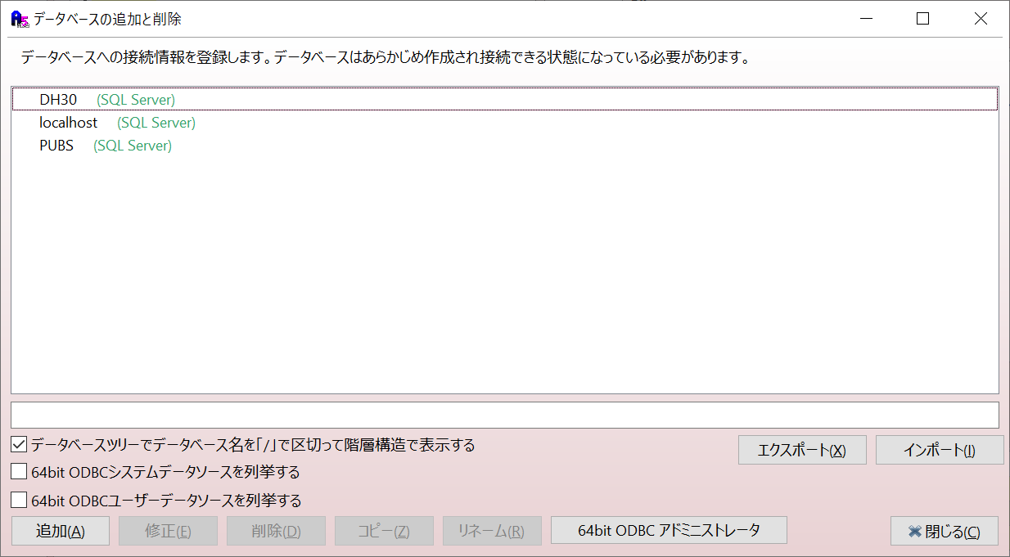

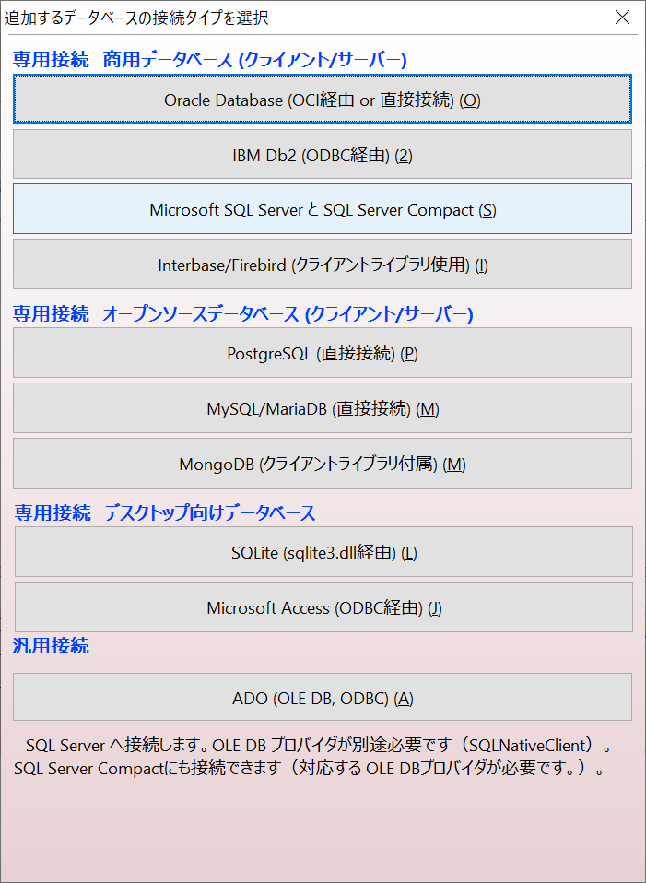

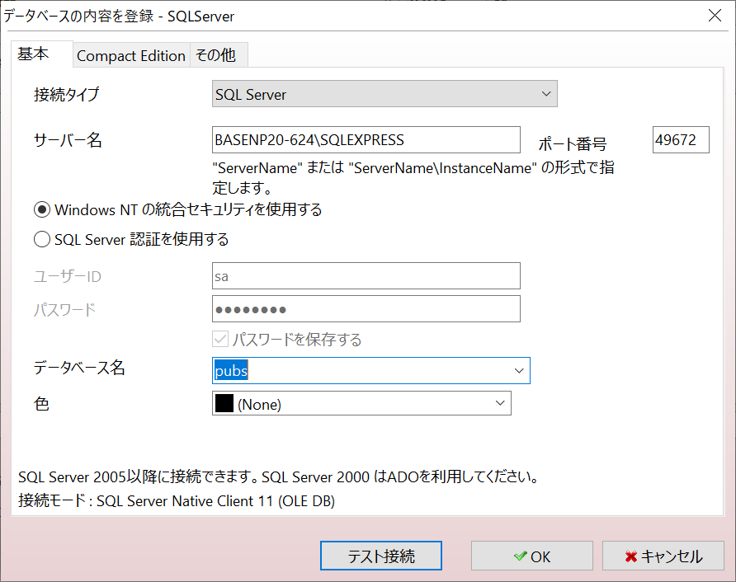

１
 |  | ① | シート「サーバ名取得」を参照してください

 |  | ② | シート「ポート」を参照してください
２
 |  | ③ | データベース名は「DH30」と「PUBS」選択してください

３

 | 上記入力完了たら、テスト接続押下ください

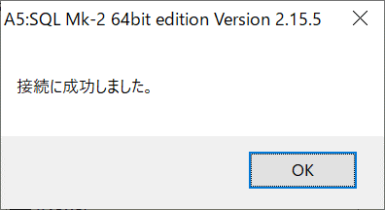

 | BASENP20-623\SQLEXPRESS

 | 49679

サーバ名取得
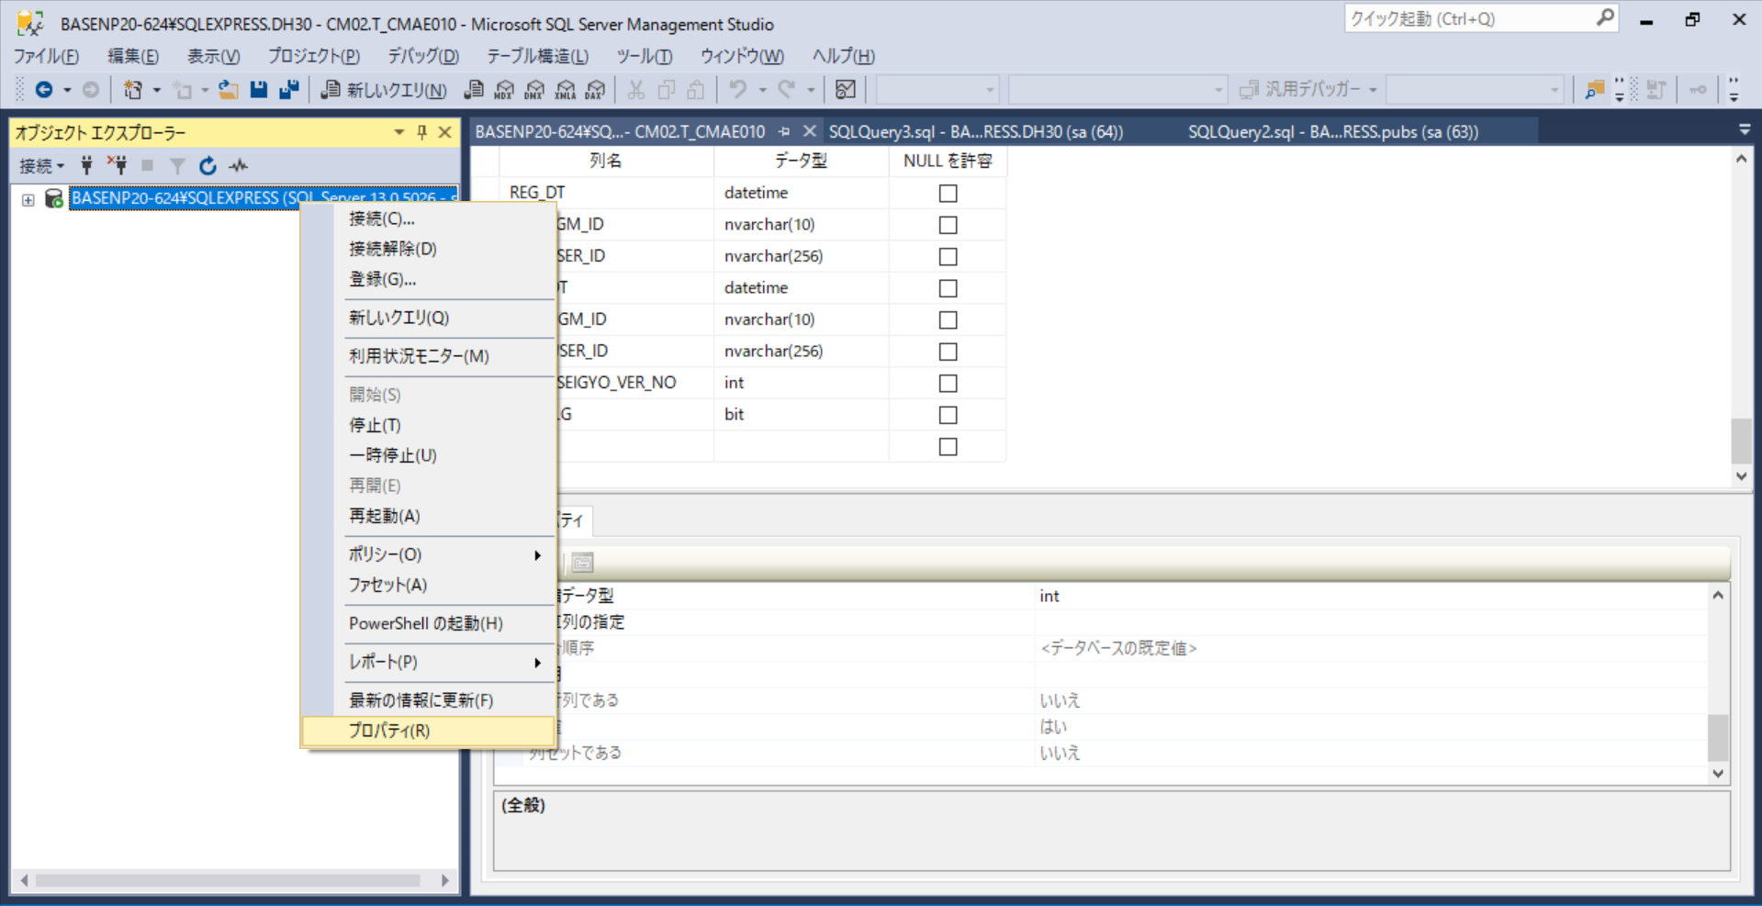

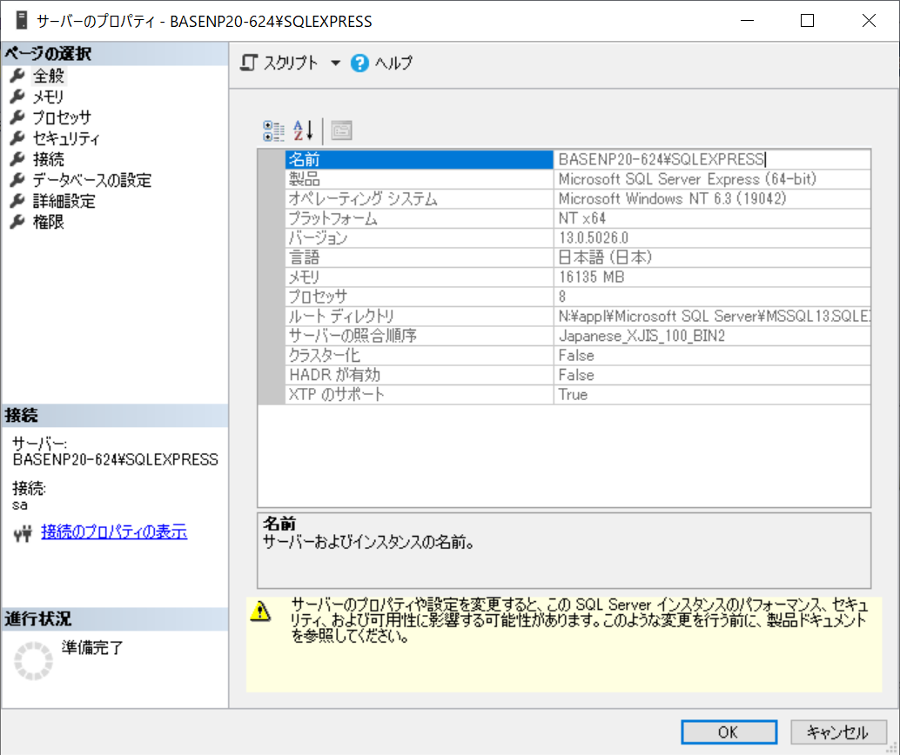

ポート
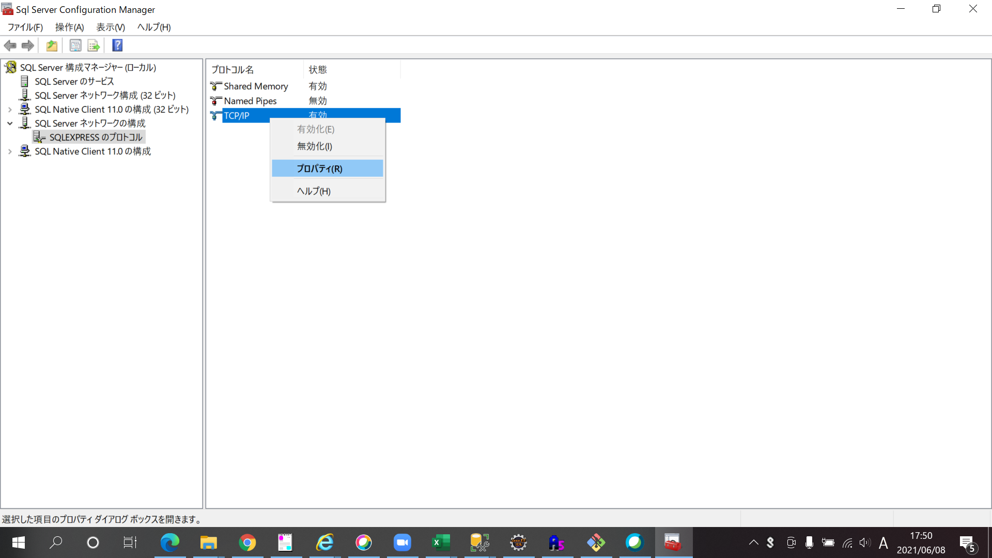
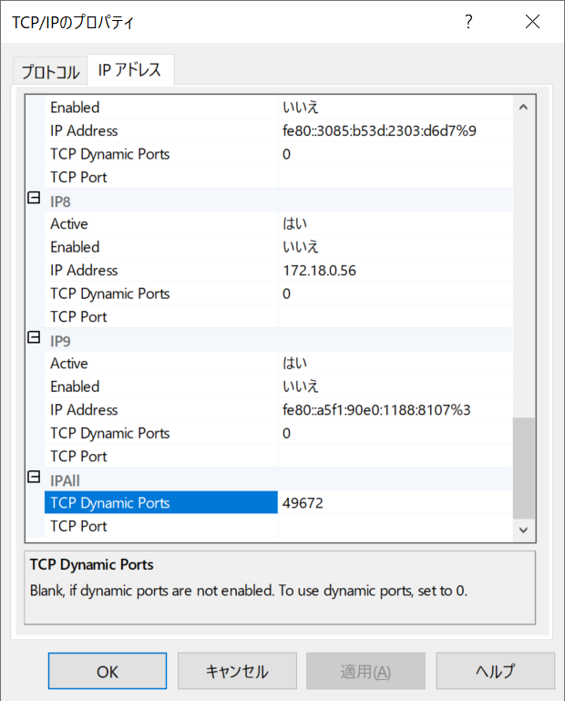
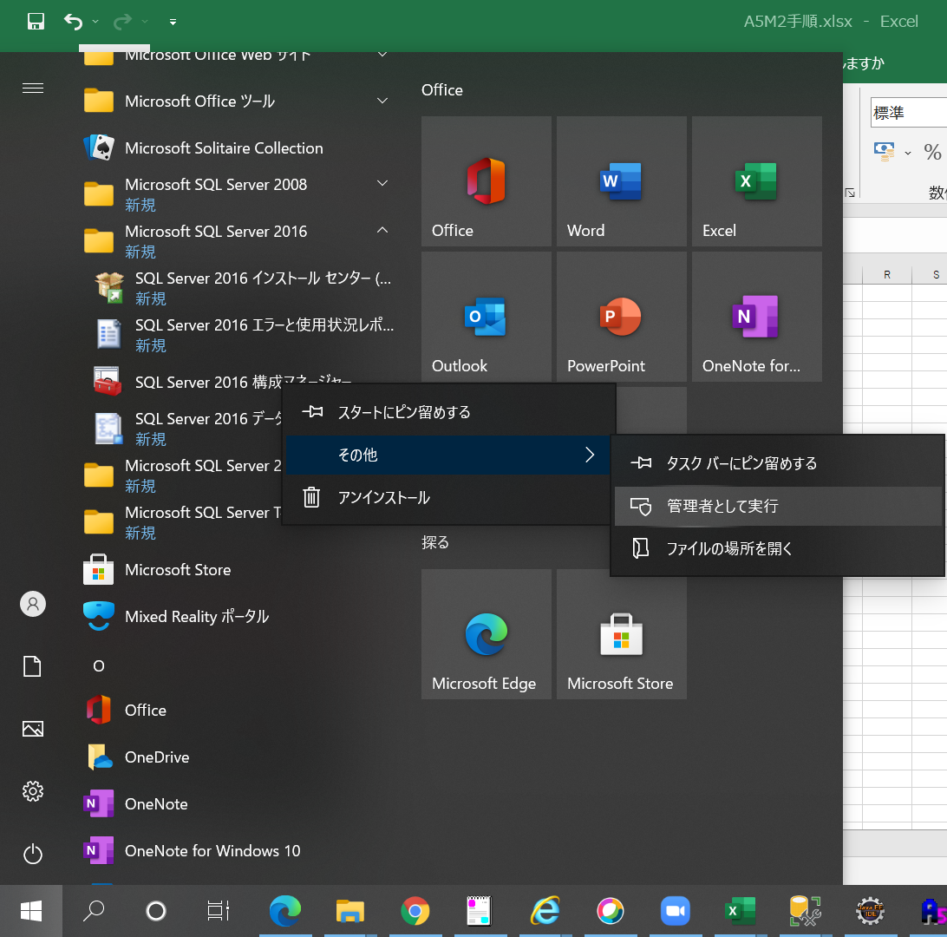

管理者として実行

